ユースケース・シナリオ01
SA |  | UI | SS | PS | PG | PT | IT | ST | OT | ME | システム名 |  | ｼｽﾃﾑ |  | サブシステム名 |  | ｻﾌﾞｼｽﾃﾑ |  | 機能名 |  |  |  | 機能 | 作成日 | 2017-08-16 | 作成者 | GMO コン | IOS | ○
ユースケース・シナリオ
 |  |  |  |  |  |  |  |  |  |  | ID | システムID |  | ID |  | サブシステムID |  |  | ID | 機能（画面）ID |  |  |  | 更新日 | 2017-08-16 | 更新者 | GMO コン | Android | ○

業務流れ図

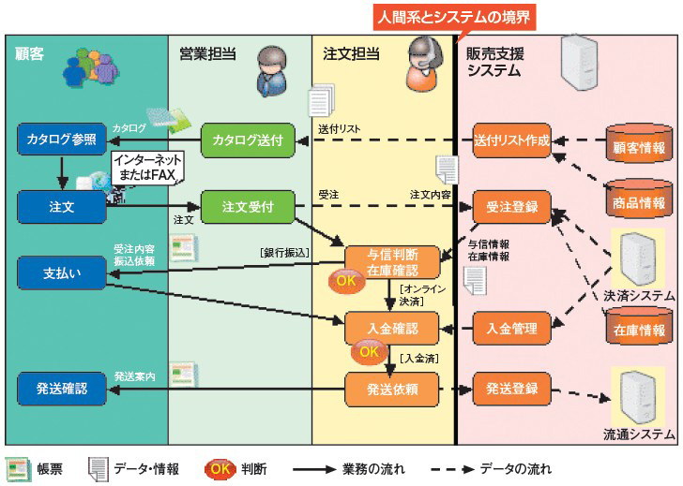
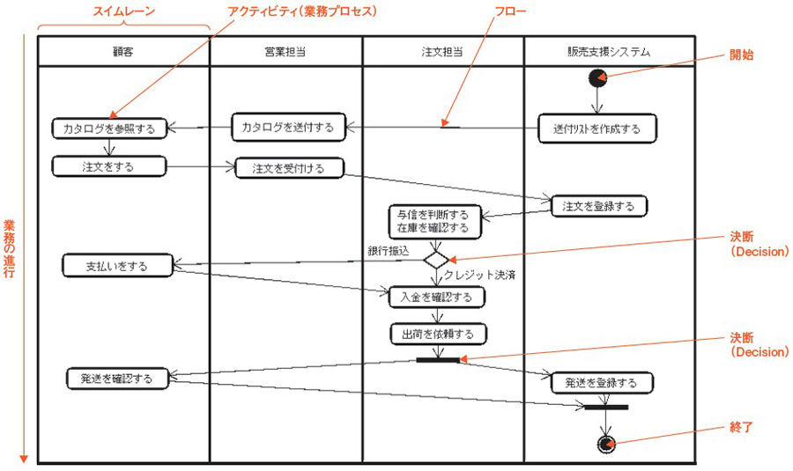

 |  |  |  |  |  |  |  |  |  |  |  |  |  |  |  |  |  | Đăng nhập |  |  | Xem trang chủ |  |  |  |  |  | Đăng nhập
 |  |  |  |  |  |  |  |  |  |  |  |  |  |  |  |  |  | Xem đơn hàng |  |  | Xem các sản phẩm theo: |  |  |  |  |  | Chat với khách hàng
 |  |  |  |  |  |  |  |  |  |  |  |  |  |  |  |  |  | Thanh toán |  |  |  | Theo chủng loại |  |  |  |  | Theo dõi đơn hàng
 |  |  |  |  |  |  |  |  |  |  |  |  |  |  |  |  |  |  |  |  |  | Nhà sản xuất |  |  |  |  | Thu tiền
 |  |  |  |  |  |  |  |  |  |  |  |  |  |  |  |  |  |  |  |  |  | Tìm kiếm theo văn bản gõ vào |  |  |  |  | Theo dõi chuyển hàng
 |  |  |  |  |  |  |  |  |  |  |  |  |  |  |  |  |  |  |  |  | Xem chi tiết sản phẩm được chọn
 |  |  |  |  |  |  |  |  |  |  |  |  |  |  |  |  |  |  |  |  | Xem khuyến mãi
 |  |  |  |  |  |  |  |  |  |  |  |  |  |  |  |  |  |  |  |  | Xem so sánh
 |  |  |  |  |  |  |  |  |  |  |  |  |  |  |  |  |  |  |  |  | Mua hàng
 |  |  |  |  |  |  |  |  |  |  |  |  |  |  |  |  |  |  |  |  | Quản lý giỏ hàng
 |  |  |  |  |  |  |  |  |  |  |  |  |  |  |  |  |  |  |  |  | Chat với người bán hàng
 |  |  |  |  |  |  |  |  |  |  |  |  |  |  |  |  |  |  |  |  | Đăng ký tài khoản để trở thành khách hàng
ユースケース・シナリオ詳細
【Đăng nhập】
 | １．User khởi động ứng dụng
 | ２．Di chuyển đến màn hình đăng nhập
 |  | ２．１ Nhập ID
 |  | ２．２ Nhập PW
 |  | ２．３ Tap Submit
 | ３．Hệ thống nhận request và thực hiện xác thực
 | ４．Xác thực thành công và gửi về app message xác nhận
 |  | ・App check mã trả về từ server
 |  | ・Di chuyển vào màn hình chính của ứng dụng

【Đăng nhập】
 | 1. a
 | 2. b
 |  | 2.1. c
 |  | 2.2. d
 | 3. e
 |  | ・
 |  | ・

